Hoja1
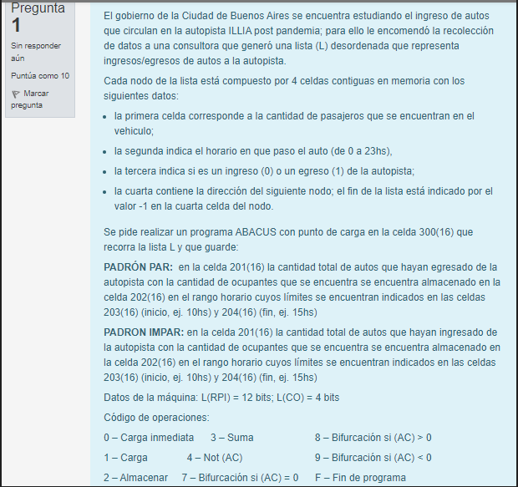

Ocupantes cond | Horario Inicio Cond | Horario Fin Cond | 1era celda | 2da celda | 3era celda | 4ta celda
202 | 203 | 204 | Cant de ocupantes | Horario | Egreso Ingreso | Dirs Sgte o -1
-1 si esta vacia |  | 500 | 92 | 15 hrs | ingreso (0) egreso (1) | 700
Lista: |  | 200 | 500 | 501 | 502 | 503

Cant total de autos
401
 | Dire | Instruccion | AC | Obs

 | 2FC | FFFF | -1
 | 2FD | 2100
 | 2FE | 0001
 | 2FF | 1000
 | 201 | 0000 | Aux sumatorias autos ingresados

 | 300 | 1200 | (AC) = 500
 | 301 | 932C | Biurco si lista esta vacia
 | 302 | 32FF | (AC) = 1500
 | 303 | 2304 | Almceno instr de carga de la linea en otra celda
 | 304 | AAAA | (1500) (AC) = Cant de ocupantes
 | 305 | 4000 | (AC) = not(Cant de ocupantes)
 | 306 | 32FC | (AC) = - Cant de ocupantes
 | 307 | 3202 | (AC) = OcupantesCond - Cant de ocupantes
 | 308 | 8323 | Bifurco si la cant es mayor
 | 309 | 9323 | Bifurco si la cant es menor | Sino, sigo chequeando cosas
Chequeo limite | 30A | 1304 | (AC) = 1500 (la instr de carga de ocupantes)
horario | 30B | 32FE | (AC) = (AC) + 1= 1501 (instr carga horario)
inferior | 30C | 230D | La almaeno en la sigueinte
 | 30D | AAAA | (1501) (AC) = Horario
 | 30E | 4000 | (AC) = Not (Horario)
 | 30F | 32FE | (AC) = (AC) + 1 = - Horario
 | 310 | 3203 | (AC) = HorarioMinimo - Horario | 10am - 11am = - 1 | si es negativo, esta comprendido, positivo, bifurco
 | 311 | 8323 | Bifurco si mayor a 0 | si es negativo, esta comprendido, positivo, bifurco
Cheqeo horairo | 312 | 1304 | (AC) = 1500 (la instr de carga de ocupantes)
superior | 313 | 32FE | (AC) = (AC) + 1= 1501 (instr carga horario)
 | 314 | 2315 | La almaeno en la sigueinte
 | 315 | AAAA | (1501) (AC) = horario
 | 316 | 4000 | (AC) = Not (Horario)
 | 317 | 32FC | (AC) = (AC) + 1 = - Horario
 | 318 | 3203 | (AC) = HorarioMaximo - Horario | 15 - 11 = + 4 | Si es positivo, esta comprendido, si es negtivo, bifurco a sig nodo
 | 319 | 9323 | Bifurco si mayor a 0 | Si es positivo, esta comprendido, si es negtivo, bifurco a sig nodo
Cheqeo egreso | 31A | 1304 | (AC) = 1500 (la instr de carga de ocupantes)
ingreso | 31B | 32FE | (AC) = (AC) + 1= 1501 (instr carga horario)
 | 31C | 32FE | (AC) = (AC) + 1= 1502 (instr carga ingreso Egreso)
 | 31D | 231E | La almaeno en la sigueinte
 | 31E | AAAA | (1502) (AC) = 0 / 1
 | 31F | 8323 | (A) > 0? (Osea es 1) | Padron 106001 impar -> ingreso -> 0. Bifurco si es 1
Suma autos | 320 | 1201 | (AC) = (201) = SUM. AUTOS INGRESARON | Padron 106001 impar -> ingreso -> 0
ingresados | 321 | 32FB | (AC) = (AC) + 1
 | 322 | 2201 | (201) = Sum tot + 1 Actualizo sumatoria
Bifurco | 323 | 1304 | (AC) = (1500) (Cant Ocupantes)
a sig nodo | 324 | 32FE | (AC) = (1501) (Horario)
 | 325 | 32FE | (AC) = (1502) (Ingreso / Egreso)
 | 326 | 32FE | (AC) = (1503) (Dir sig nodo)
 | 327 | 2328 | La almaceno en la sig
 | 328 | AAAA | (AC) = 700
 | 329 | 2200 | Piso la direc del nodo anterior con al nueva
 | 32A | 0000 | (AC) = 0
 | 32B | 7300 | Bifurco xa cargar sig nodo
 | 32C | F000 | Fin de Prgm

